报价清单
洛阳伊河项目售楼部形象墙清单
施工单位
 | 项目名称 | 材质工艺/规格型号 | 尺寸、材质及工艺说明 | 数量 | 单位 | 不含税单价(元) | 不含税总价(元) | 税点 | 含税总价(元)
墙1 | 品牌墙 | 钢结构焊接基础层 | 4*6cm镀锌方管焊接做框架4m*2m | 8 | ㎡ | 180 | 1440 | 6% | 1526 | 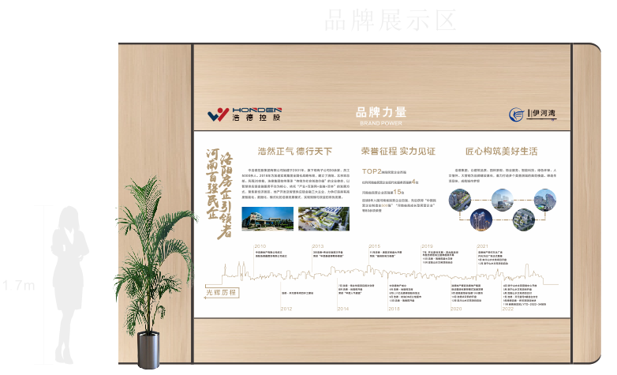
 |  | 阻燃板基层造型 | 18毫米厚阻燃板4m*2m，灯箱位置开洞 | 8 | ㎡ | 140 | 1120 | 6% | 1187
 |  | 亚克力人造石饰面 | 12毫米亚克力碳粉人造石无缝拼接抛光4m*2m | 8 | ㎡ | 980 | 7840 | 6% | 8310
 |  | 人造石面层粗打磨、细打磨、面层结晶 | 4m*2m | 8 | ㎡ | 200 | 1600 | 6% | 1696
 |  | 标题发光字 | 2cm厚亚克力洗槽布灯带贴背板 12cm*4个 | 48 | cm | 7 | 336 | 6% | 356
 |  | 标题英文发光字 | 1.5cm厚亚克力洗槽布灯带贴背板 4cm*10个 | 40 | cm | 7 | 280 | 6% | 297
 |  | 立体logo烤漆 | 1cm厚亚克力 0.8*0.15 1cm厚亚克力 0.5*0.15 | 1 | 套 | 500 | 500 | 6% | 530
 |  | 背光烤漆字 | 2cm厚亚克力洗槽布灯带贴背板 毛笔字标题 17cm*13个 | 221 | cm | 7 | 1547 | 6% | 1640
 |  | 烤漆背光标题 | 2cm厚亚克力洗槽布灯带贴背板 8.5cm*24个 | 204 | cm | 7 | 1428 | 6% | 1514
 |  | 丝网印刷 | 450目定制网版，4m*2m | 8 | ㎡ | 200 | 1600 | 6% | 1696
 |  | 内嵌式发光灯箱 | 内部做框架布灯带，5mm乳白亚克力UV打印55cm*2个 24cm*5个 | 230 | cm | 7 | 1610 | 6% | 1707
 |  | 立体烤漆字 | 3.5cm*40个 厚度：5mm | 140 | cm | 5 | 700 | 6% | 742
 |  | 06钛黑金属边条 | 3cm边条折L型与2cm边条折L型 | 25 | m | 38 | 950 | 6% | 1007
墙2 | 工法展示区 | 钢结构焊接基础层 | 4*6cm镀锌方管焊接做框架（3.65*2）m | 7.3 | ㎡ | 180 | 1314 | 6% | 1393 | 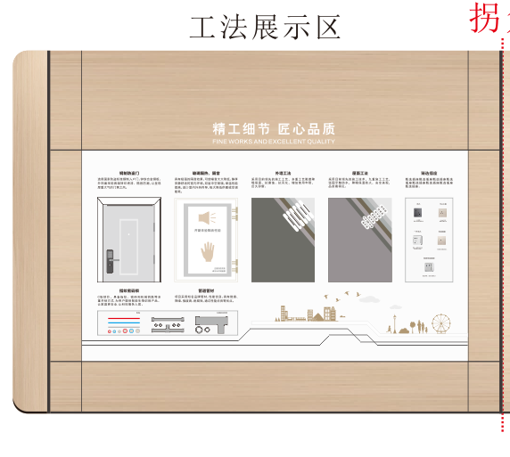
 |  | 阻燃板基层造型 | 18毫米厚阻燃板（3.65*2）m，插座管材位置与灯带位置开洞 | 7.3 | ㎡ | 140 | 1022 | 6% | 1083
 |  | 人造石亚克力人造石饰面 | 12毫米亚克力碳粉人造石无缝拼接抛光 ，插座管材灯带位置开洞（3.65*2）m | 7.3 | ㎡ | 980 | 7154 | 6% | 7583
 |  | 面层粗打磨、细打磨、面层结晶 | （3.65*2）m | 7.3 | ㎡ | 200 | 1460 | 6% | 1548
 |  | 标题发光字 | 2cm厚亚克力洗槽布灯带贴背板 12cm*8个 | 96 | cm | 7 | 672 | 6% | 712
 |  | 英文发光字 | 1.5cm厚亚克力洗槽布灯带贴背板 标题 4cm*28个 | 112 | cm | 7 | 784 | 6% | 831
 |  | 立体烤漆字 | 3.5cm*33个 厚度：10mm | 115.5 | cm | 5 | 578 | 6% | 612
 |  | 丝网印刷 | 450目定制网版，3.65*2 | 7.3 | ㎡ | 200 | 1460 | 6% | 1548
 |  | 立体烤漆图案 | 1.66*0.4 厚度：5mm烤漆 | 1 | 套 | 300 | 300 | 6% | 318
 |  | LED炫彩流水灯 | 2 | 2 | m | 22 | 44 | 6% | 47
 |  | 编程流水控制器 | / | 1 | 套 | 200 | 200 | 6% | 212
 |  | 门 | 60cm*80cm， | 1 | 套 | 甲方提供 | 0 | 6% | 0
 |  | 窗 | 60cm*80cm含隔音降噪设备 | 1 | 套 | 甲方提供 | 0 | 6% | 0
 |  | 开关插座 | / | 6 | 个 | 甲方提供 | 0 | 6% | 0
 |  | 电缆管材 | / | 1 | 套 | 甲方提供 | 0 | 6% | 0
 |  | 外墙功法 | pvc或其他材质填充，烤漆等 60cm*80cm | 1 | 套 | 4500 | 4500 | 6% | 4770
 |  | 屋面工法 | pvc或其他材质填充，烤漆等 60cm*80cm | 1 | 套 | 4500 | 4500 | 6% | 4770
 |  | 钛黑金属边条 | 3cm边条折L型与2cm边条折L型 | 27.1 | m | 38 | 1030 | 6% | 1092
墙3 | 智能化 | 钢结构焊接基础层 | 4*6cm镀锌方管焊接做框架（6.7*2）m | 12.4 | ㎡ | 180 | 2232 | 6% | 2366
 |  | 阻燃板基层造型 | 18毫米厚阻燃板（6.7*2）m 灯带 显示器 模型等位置 开洞 | 12.4 | ㎡ | 140 | 1736 | 6% | 1840
 |  | 人造石亚克力人造石饰面 | 12毫米亚克力碳粉人造石无缝拼接抛光（6.7*2）m，灯带 显示器 模型等位置 开洞 | 12.4 | ㎡ | 980 | 12152 | 6% | 12881
 |  | 面层粗打磨、细打磨、面层结晶 | （6.7*2）m | 12.4 | ㎡ | 200 | 2480 | 6% | 2629
 |  | 标题发光字 | 2cm厚亚克力洗槽布灯带贴背板 12cm*4个 | 48 | cm | 7 | 336 | 6% | 356
 |  | 标题英文发光字 | 1.5cm厚亚克力洗槽布灯带贴背板 4cm*14个 | 56 | cm | 7 | 392 | 6% | 416
 |  | 06钛黑金属边条 | 3cm边条折L型与2cm边条折L型 | 28 | m | 38 | 1064 | 6% | 1128
 |  | LED炫彩流水灯 | / | 15 | m | 22 | 330 | 6% | 350
 |  | 编程流水控制器 | / | 1 | 套 | 200 | 200 | 6% | 212
 |  | 内嵌60寸显示器 | / | 1 | 台 | 甲方提供 | 0 | 6% | 0
 |  | 电动跑道灯光模型（人物与灯光同步） | 4*1.3m，内部轨道，传感器，电机等，外部跑道，微缩景观等 | 1 | 套 | 40000 | 40000 | 6% | 42400
总计 |  |  |  |  |  |  | 106890.3 | 6% | 113304
基础部分 | 安装人工 | 电工、普通安装工、美工、木工、焊工、石材安装工(电子设备安装) | / | 1 | 项 |  | 8000 | 6% | 8480
 | 人员差旅费 | 住宿、交通 | / | 1 | 项 |  | 2000 | 6% | 2120
 | 运费 | 异地5m货车运输 | / | 1 | 项 |  | 3000 | 6% | 3180
 | 综合布线 |  | / | 1 | 项 |  | 2000 | 6% | 2120
 | 辅料 |  | / | 1 | 项 |  | 1000 | 6% | 1060
 | 现场清洁费用 |  | / | 1 | 项 |  | 800 | 6% | 848
税率 |  |  | 6% | 不含税 |  | 16800 |  | 含税单价 | 17808
合计 |  |  |  | 不含税 |  | 123690 |  | 含税合计 | 131112
优惠后含税合计 |  |  |  | 128000

